3) 10x(TotalSeq)
TotalSeq-Cのみ対応できます
id, name, sequenceは入力必須です
 | id | name | read | pattern | sequence | feature_type
例 | C0093 | CD19 | R2 | 5PNNNNNNNNNN(BC) | ATCAGCCATGTCAGT | Antibody Capture
例 | A0305 | hashtag5 | R2 | 5PNNNNNNNNNN(BC) | CTTTGTCTTTGTGAG | Antibody Capture

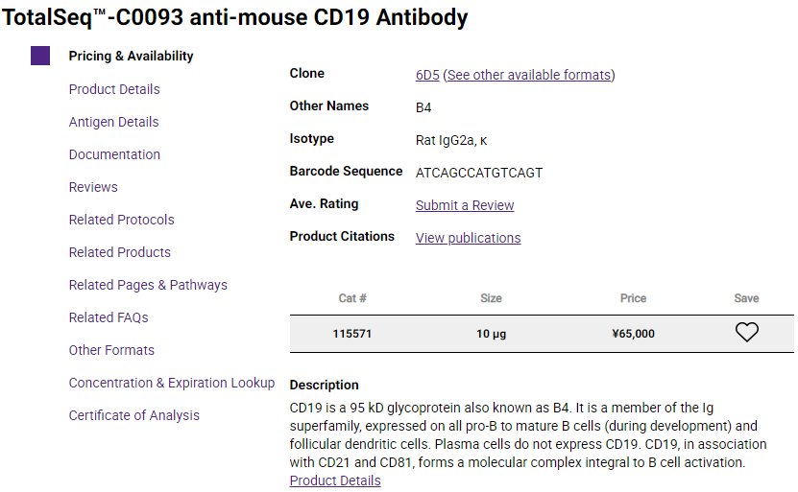
 | id | name | read | pattern | sequence | feature_type
1
2
3
4
5
6
7
8
9
10

